CALOUT02
Заголовок | Неправильный формат выводимого времени
Проект | CALENDAR
Версия | 1.1
Описание | В приложении неправильный формат для вывода времени. Значение "hh" может выходить за границу "23" (количество часов в сутках от 0 до 23), что нарушает общепринятый формат времени. Так как по тест кейсу "Test cases. Output.xlsx" видно, что баг встречается примерно в 6 из 10 случаев, можно сделать однозначный вывод, что в коде отсутсвует верхняя граница на количество часов в сутках. Скриншоты с аналогичными багами находятся в архиве "bugscreenshots.zip"
Шаги воспроизведения | 1. Запустить приложение; 2. В консоли ввести начальную дату "14.07.1292"; 3. В консоли ввести конечную дату "01.04.1369";
Фактический результат | 1361-06-17 49:27:42.156 | S1 Блокирующий | P1 Высокий
Ожидаемый результат | Корректная дата и время в формате "yyyy-mm-dd hh:mm:ss.fff" | S2 Критический | P2 Средний
Серьезность | S2 Критический | S3 Значительный | P3 Низкий
Приоритет | P1 Высокий | S4 Незначительный
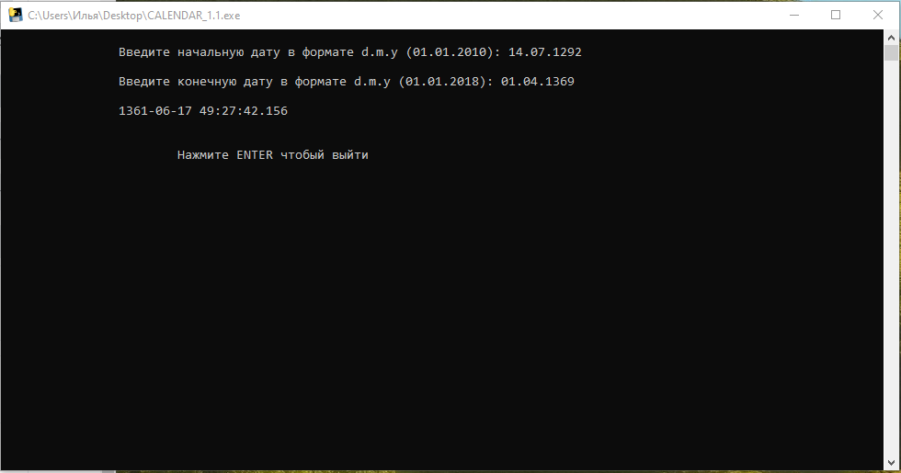
Вложения |  | S5 Тривиальный

CALMMM02
Заголовок | Неправильная граница допустимых значений
Проект | CALENDAR
Версия | 1.1
Описание | В приложении неправильно задана нижняя граница допустимого значения. Нет нулевого года в календаре приложения.
Шаги воспроизведения | 1. Запустить приложение; 2. В консоли ввести начальную дату "01.01.0000"; 3. В консоли ввести конечную дату "21.12.2012";
Фактический результат | Введенные значения неверные. Попробуйте еще раз | S1 Блокирующий | P1 Высокий
Ожидаемый результат | Дата и время в формате "yyyy-mm-dd hh:mm:ss.fff" | S2 Критический | P2 Средний
Серьезность | S3 Значительный | S3 Значительный | P3 Низкий
Приоритет | P2 Средний | S4 Незначительный
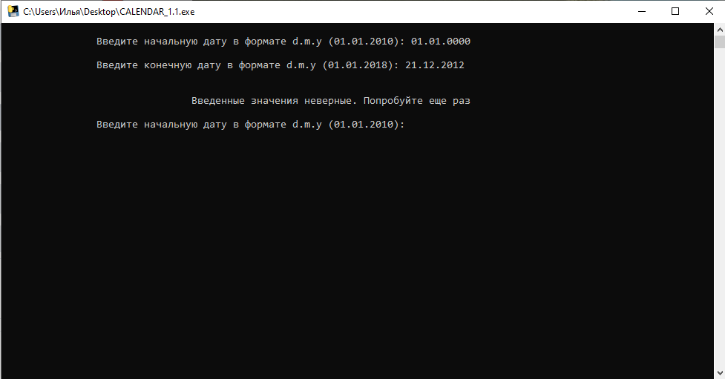
Вложения |  | S5 Тривиальный

